Накладная-№3
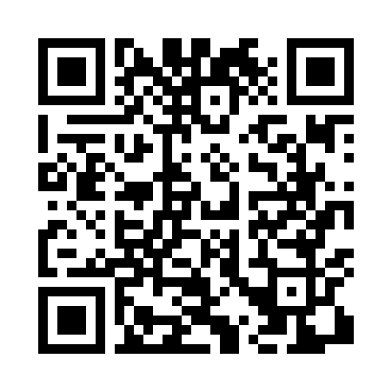
Номер товарно-транспортной накладной: |  |  | Торговый представитель: Amriyev Muhammad
Поставщик: Toshkent falcon fly 2 |  |  | Телефон торгового представителя: +998972880505
Дата отгрузки: 05.12.2025 |  |  | Контрагент: """" Klient
Дата консигнации: |  |  | Адрес:
Доставщик: |  |  | Телефон:
Телефон доставщика:
Время заказа: 05.12.2025 16:16:37
№ | Штрих-код | Название товаров (работ,услуг) | Количество | Количество в кейсе | Цена | Сумма
 |  |  | 138 |  |  | 346
1 | 6980843560302 | Металлический Поднос KD60-344L,Plate DB-2-248 | 8 | 8 шт. | 3 | 24
2 | 6920241167574 | Пластиковый салатница KB124 DB-67-57 | 50 | 50 шт. | 2.80 | 140
3 | 6920245110231 | Пластиковый салатница KB127 DB-67-58 | 20 | 20 шт. | 3.90 | 78
4 | 6905385390217 | Пластиковая салатница YST105, 22.5×13 см, XP- 39-21 | 40 | 40 шт. | 1.80 | 72
5 | 6937732002368 | Металлическая соусница 3 OZ XP-30-78 | 10 | 10 шт. | 1.30 | 13
6 | 6982321692666 | Ложка DB-3-111 | 4 | 4 шт. | 1.20 | 4.80
7 | 6933561347809 | Ложка 12.5,6pcs DB-3-136 | 2 | 2 шт. | 1.10 | 2.20
8 | 6910787569031 | Кухонный нож 9) 35 см DB-16-10 | 2 | 2 шт. | 2.10 | 4.20
9 | 6906808162077 | Кухонный нож chenglifang sl-5 DB-16-7 | 1 | 1 шт. | 3.80 | 3.80
10 | 6906808162084 | Кухонный нож chenglifang sl-3 DB-16-8 | 1 | 1 шт. | 4 | 4
Итого: 346$|->UZS: 4,325,000.00

